상품제안서
메모-E(140x210 / 50매, 100매) | 상품코드: S28259

 |  |  |  |  |  |  | 02-713-8555 | www.synergygift.co.kr
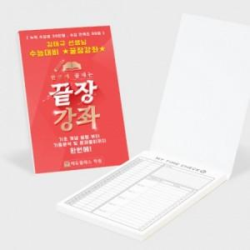

【상세/제작정보】 | 표지 앞뒤 칼라/내지 먹1도/표지 앞뒤 칼라,내지 먹1도 인쇄가능

【인쇄/포장옵션】 | 풀칼라 / OPP(비닐)

【공급단가】 | 수량 | 1,000~ | 2,000~ | 3,000~ | 5,000~ | 10,000~
*VAT별도 | 50매 | 1,080원 | 1,040원 | 1,000원 | 960원 | 930원
 | 100매 | 1,480원 | 1,430원 | 1,370원 | 1,320원 | 1,280원

【상품 URL】 | https://www.synergygift.co.kr:443/src/goods_detail.php?gdno=28259

